C IV -LZ2020 SH, SK

Statistisches Amt
für Hamburg und Schleswig-Holstein

 |  | STATISTISCHE BERICHTE
 | Kennziffer: C IV - LZ 2020 SH, SK Sonderbericht Kreisdaten

Kreisergebnisse
Schleswig-Holstein
2020

 |  |  |  | – endgültiges Ergebnis der Landwirtschaftszählung 2020 –

 |  |  | Herausgegeben am: 22. Oktober 2021

Regionale Einheiten (S.8)
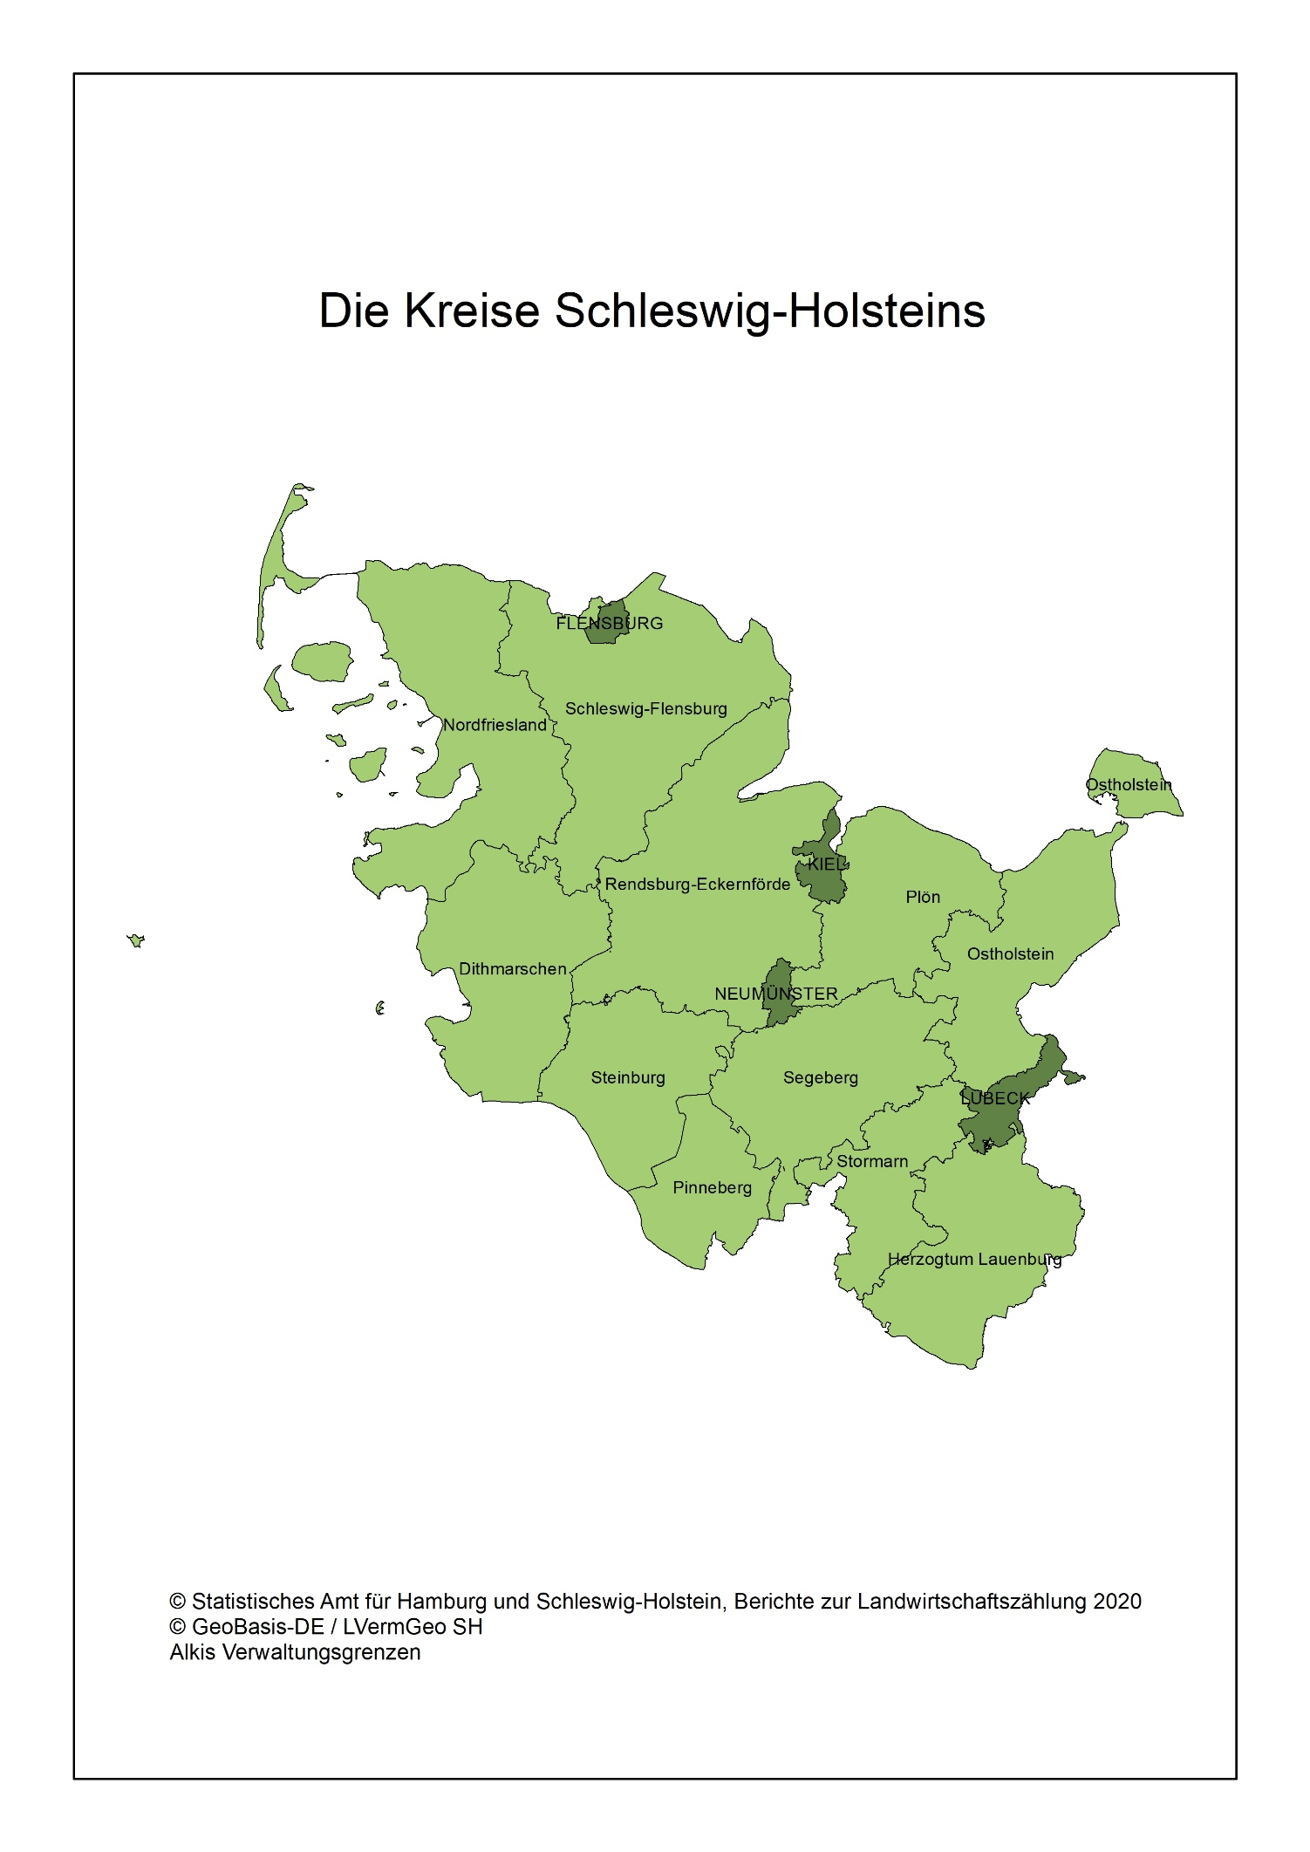
Regionale Einheiten - Die Kreise Schleswig-Holsteins

